상품제안서
원목 무선고속 충전패드 | 상품코드: S00172

 |  |  |  |  |  |  | 02-713-8555 | www.synergygift.co.kr
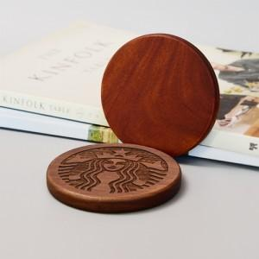 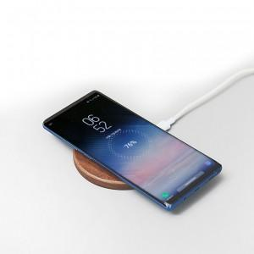

【상세/제작정보】 | 유니크한 레이저 조각 각인

【인쇄/포장옵션】 | 레이저 / 포장지포장

【공급단가】 | 수량 | 30~ | 100~ | 300~ | 500~ | 1,000~
*VAT별도 | 단가 | 16,000원 | 15,100원 | 14,300원 | 13,800원 | 13,400원

【상품 URL】 | https://www.synergygift.co.kr:443/src/goods_detail.php?gdno=7180

